画面イメージ
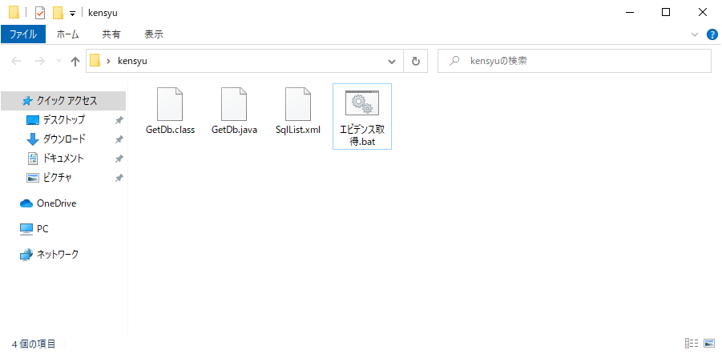

バッチを起動

①ファイル変換の場合

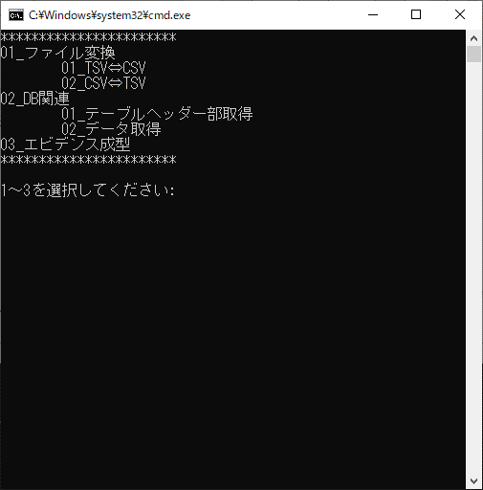

実行する処理「1」を選択

ファイル変換の種類を選択

「1」選択後、ファイルの格納先（絶対パス）を入力

CSVファイルへの変換が完了

「2」選択後、ファイルの格納先（絶対パス）を入力

TSVファイルへの変換が完了

②DB関連の場合
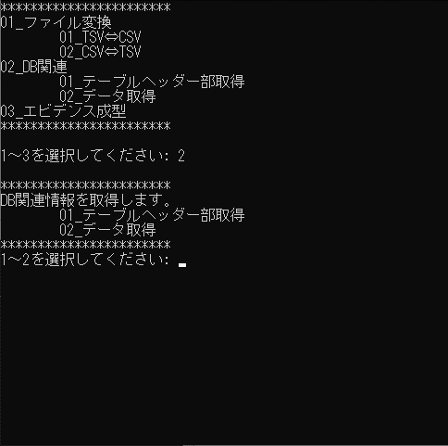

「1」選択後、取得したいテーブルを選択

テーブルヘッダー部のCSVファイルへの出力が完了
実行する処理「2」を選択
取得するテーブルの内容を選択

「2」選択後、取得したいテーブルを選択

テーブルデータのCSVファイルへの出力が完了

③エビデンス成型の場合

実行する処理「3」を選択
ファイルの格納先（絶対パス）を入力

エビデンスの取得（EXCEL出力）が完了

